Texto
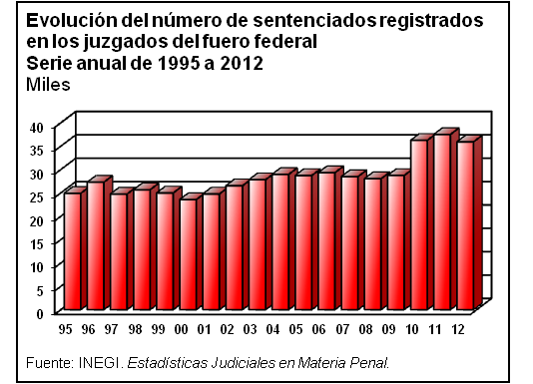
9. Seguridad y justicia

Este capítulo presenta indicadores referentes a las instituciones con funciones de seguridad pública, tanto federales como estatales; cifras relativas a la Procuraduría General de la República y las Procuradurías Generales de Justicia de los estados; estadística de los principales delitos; así como de los presuntos delincuentes y procesados en los juzgados de primera instancia. Asimismo, incluye datos sobre las características el sistema penitenciario y de justicia para adolescentes infractores; las particularidades de las defunciones accidentales y violentas ocurridas; indicadores de la Comisión Nacional de Derechos Humanos; y, para concluir, reúne cifras sobre el combate a los delitos contra la salud (erradicación de plantíos ilícitos, aseguramientos y detenciones).
La información utilizada para conformar el capítulo procede del Instituto Nacional de Estadística y Geografía, la Policía Federal, el Informe de Gobierno de la Presidencia de la República, de la Comisión Nacional de Derechos Humanos y la Procuraduría General de la República.

